Einführung
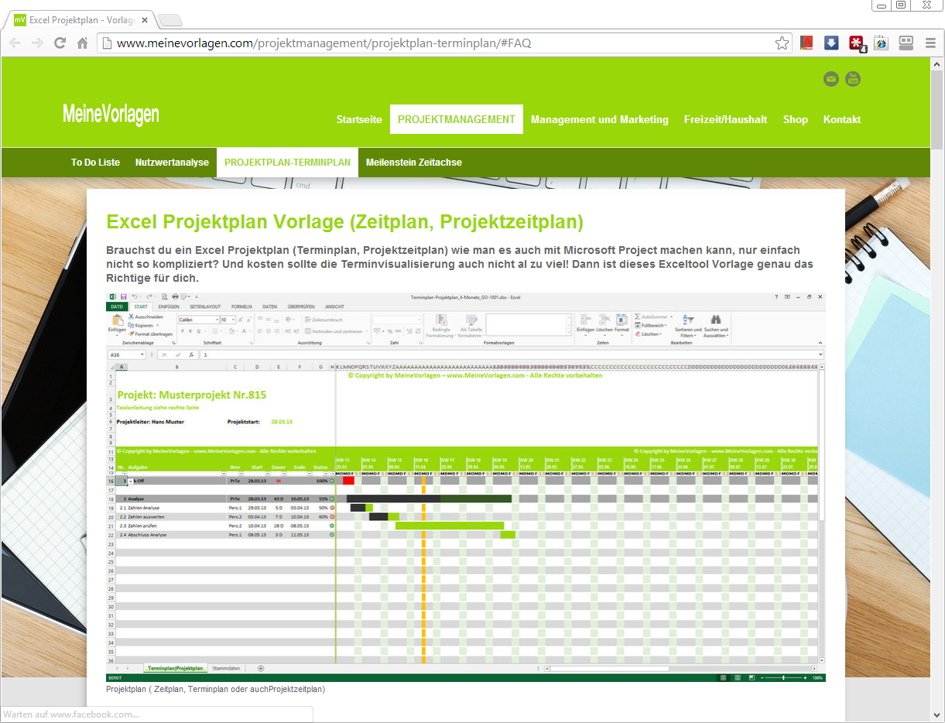
Ü Einführung Û

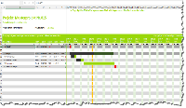
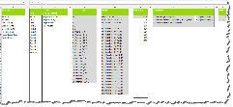
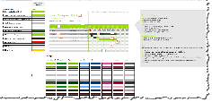
Projektplan
Projektplan
Projektplan
4 Monate
Stammdaten
Farbgenerator
Projektplan
24 Monate
9 Monate
12 Monate

Tipps und Tricks zum Projektplan
Unter dem nachfolgendem Link (einfach drauf klicken) findest du viele hilfreiche Tipps und Tricks,
als Text und als Video, wie du am bestem mit dem Tool arbeitest.
www.meinevorlagen.com/projektmanagement/projektplan-terminplan/
Kurzanleitung Projektplan:
1.) Möchtest du eine andere Farbe, dann gehe zum Farbgenerator und ändere die Farben. Entweder Farben selber definieren oder eine der Vorlagen hineinkopieren.
2.) Löschen alle Beispiel Daten (oder schauen am besten noch kurz die Verknüpfungen als Beispiel an) => Auf Button „Projektplan löschen“ klicken
3.) Gehe auf das Register/Tabelle Stammdaten und füll für dich die relevanten Elemente aus. Die ist kein Muss aber erleichtert das Arbeiten.
4) Gehe zum Projektstart und gibt dein Projektstarttermin ein, somit richtet sich die Zeitachse nach deinem Projekt aus.
5.) Nun kannst du schon die einzelnen Aufgaben terminieren
Hier unterscheidet das Tool zwischen „Hauptaufgaben“ beginnen mit ganzer Zahl (z.B. 1, 2, 3, …) und Teilaufgaben (z.B. 1.01, 1.02, 1.03, …).
Jede Aufgabe braucht einen Start und eine Dauer. Falls die Aufgabe einen Meilenstein ist, gibst du einfach ein grosses M ein
Der Endtermin wird automatisch berechnet
Zusätzlich kannst du einen Status eingeben, somit siehst du immer wie der aktuelle Stand ist.
6.) Die Ampel (grün, rot oder orange) signalisiert den aktuellen Stand. Sollte dein Projekt hinter dem Termin sein, wird dies entweder orange oder rot. Die Einstellungen kannst du je nach Bedarf in den Stammdaten ändern.
Für eine detailierte Anleitung gehe auf http://www.meinevorlagen.com/projektmanagement/projektplan-terminplan/#Projektplan-Textanleitung
Tipps:
Möchtest du beim Ausdruck den Starttermin, die Dauer und den Endtermin nicht drucken, kannst du oben bei der Spaltenbezeichnung auf das Quadrat mit dem Minus klicken
Hat du eine Hauptaufgabe (z.B. Analyse) und darunter Teilaufgaben, kannst du die Dauer und den Status einfach verknüpfen.
Dauer (z.B. wenn sie Spalte 18 bis 21 sind Teilaufgabe der Hauptaufgabe):
=SUMME(E18:E21)
Status (z.B. wenn sie Spalte 18 bis 21 sind Teilaufgabe der Hauptaufgabe):
=MITTELWERT(G18:G21)
Somit stimmt die Hauptaufgabe mit den Teilaufgaben überein und zudem bist du einiges schneller im Arbeiten.
Genügen dir die Anzahl Zeilen nicht (oder du musst noch zwischen zwei Aufgaben eine weiter einfügen), dann gehe folgendermassen vor:
1.) Klick auf die gewünschte Zeile
2.) Auf Button „Leere Zeile einfügen“ klicken
3.) Schon wird dir eine Zelle unterhalb der markierten Zeile eingefügt
Stimmt was mit den Balken nicht mehr? Dann liegt es wahrscheinlich daran, dass du für das Tool eine wichtige Formel gelöscht hast! Nun einfach auf „Formel Widerherstellen" klicken und es sollte wieder funktionieren.
Für weitere Tipps und häufig gestellte Frgen gehe auf auf http://www.meinevorlagen.com/projektmanagement/terminplan-projektplan/#FAQ
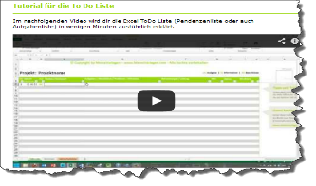
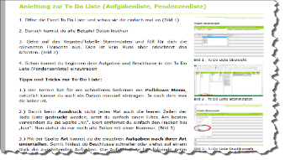



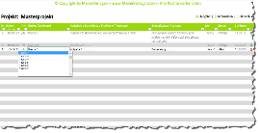
Weitere spannende Tools findest du auf www.MeineVorlagen.com
Nutzwertanalyse_SI-1001.xlsx
To_Do_Liste_Standard_SI-1002.xlsx
Meilensteinplan_BR-1002.xlsx

Projektplan_9M
! Nur in der Vollversion enthalten !

Projektplan_24M
! Nur in der Vollversion enthalten !

